請先看說明
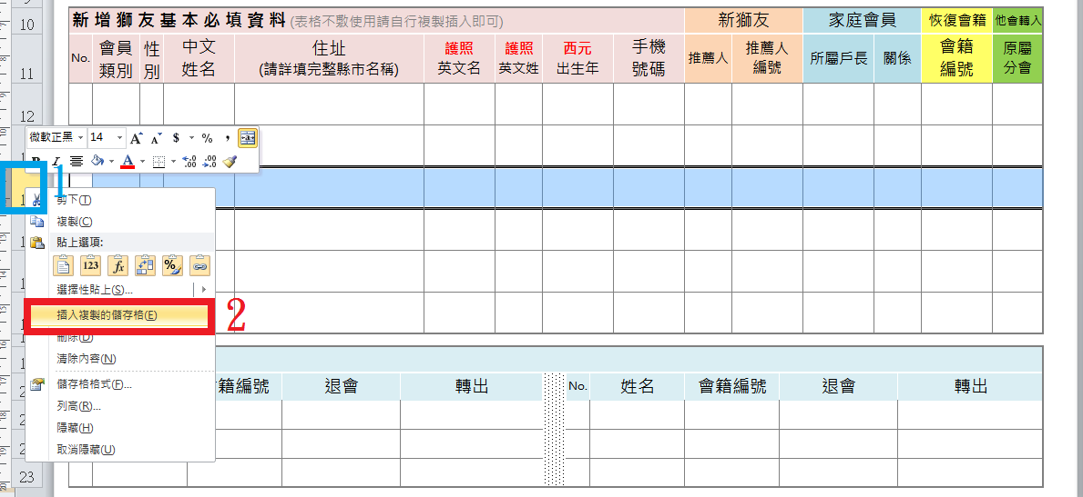
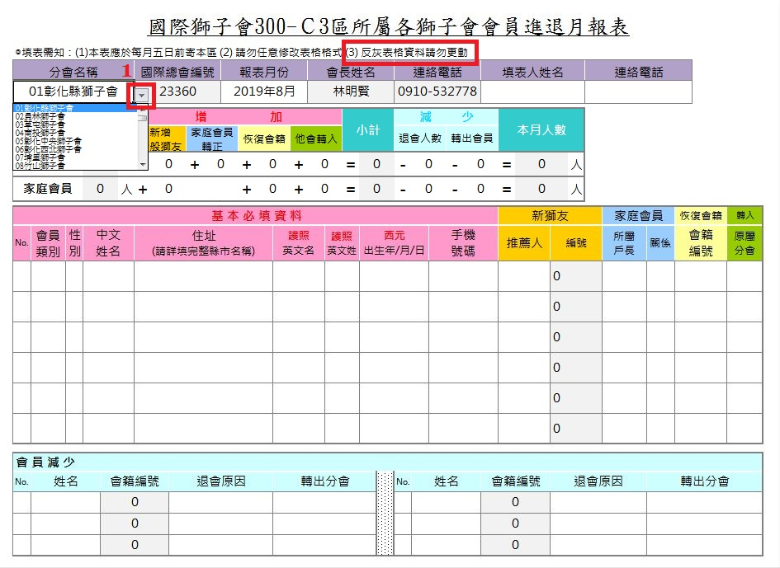

表格不夠時如何增加
步驟 1 選取所需欄位數目 (直接點選左邊這排數字) → 右鍵 『複製』
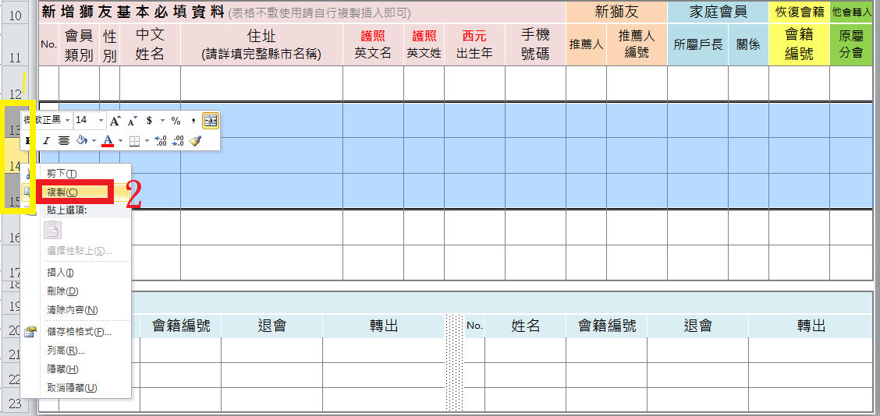

步驟 2 直接在數字上按右鍵 → 選擇 『插入複製的儲存格』，公式就不會因為複製而消失

